Ticket promedio
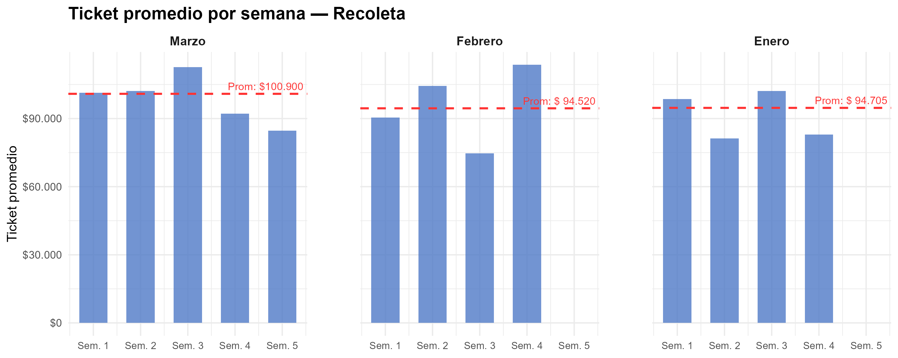
Semana | Marzo | Febrero | Enero
1 | $ 101,402 | $ 90,429 | $ 98,629
2 | $ 102,148 | $ 104,327 | $ 81,267
3 | $ 112,612 | $ 74,720 | $ 102,159
4 | $ 92,202 | $ 113,650 | $ 82,992
5 | $ 84,724
Promedio mensual | $ 100,900 | $ 94,520 | $ 94,705

Gráfico tickets x hora agrup
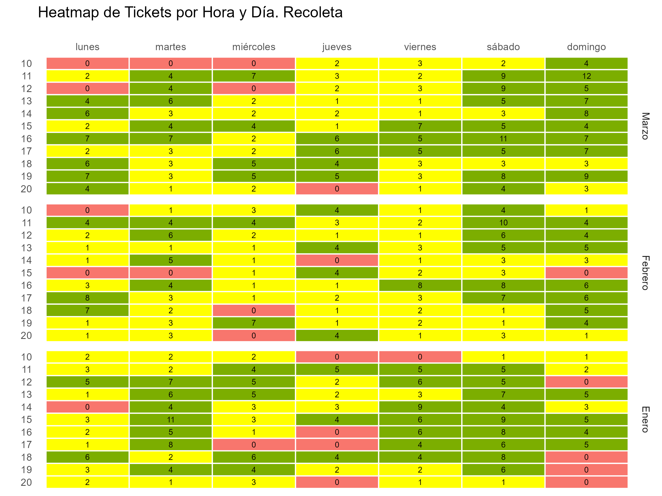

Gráfico tickets x hora y fecha
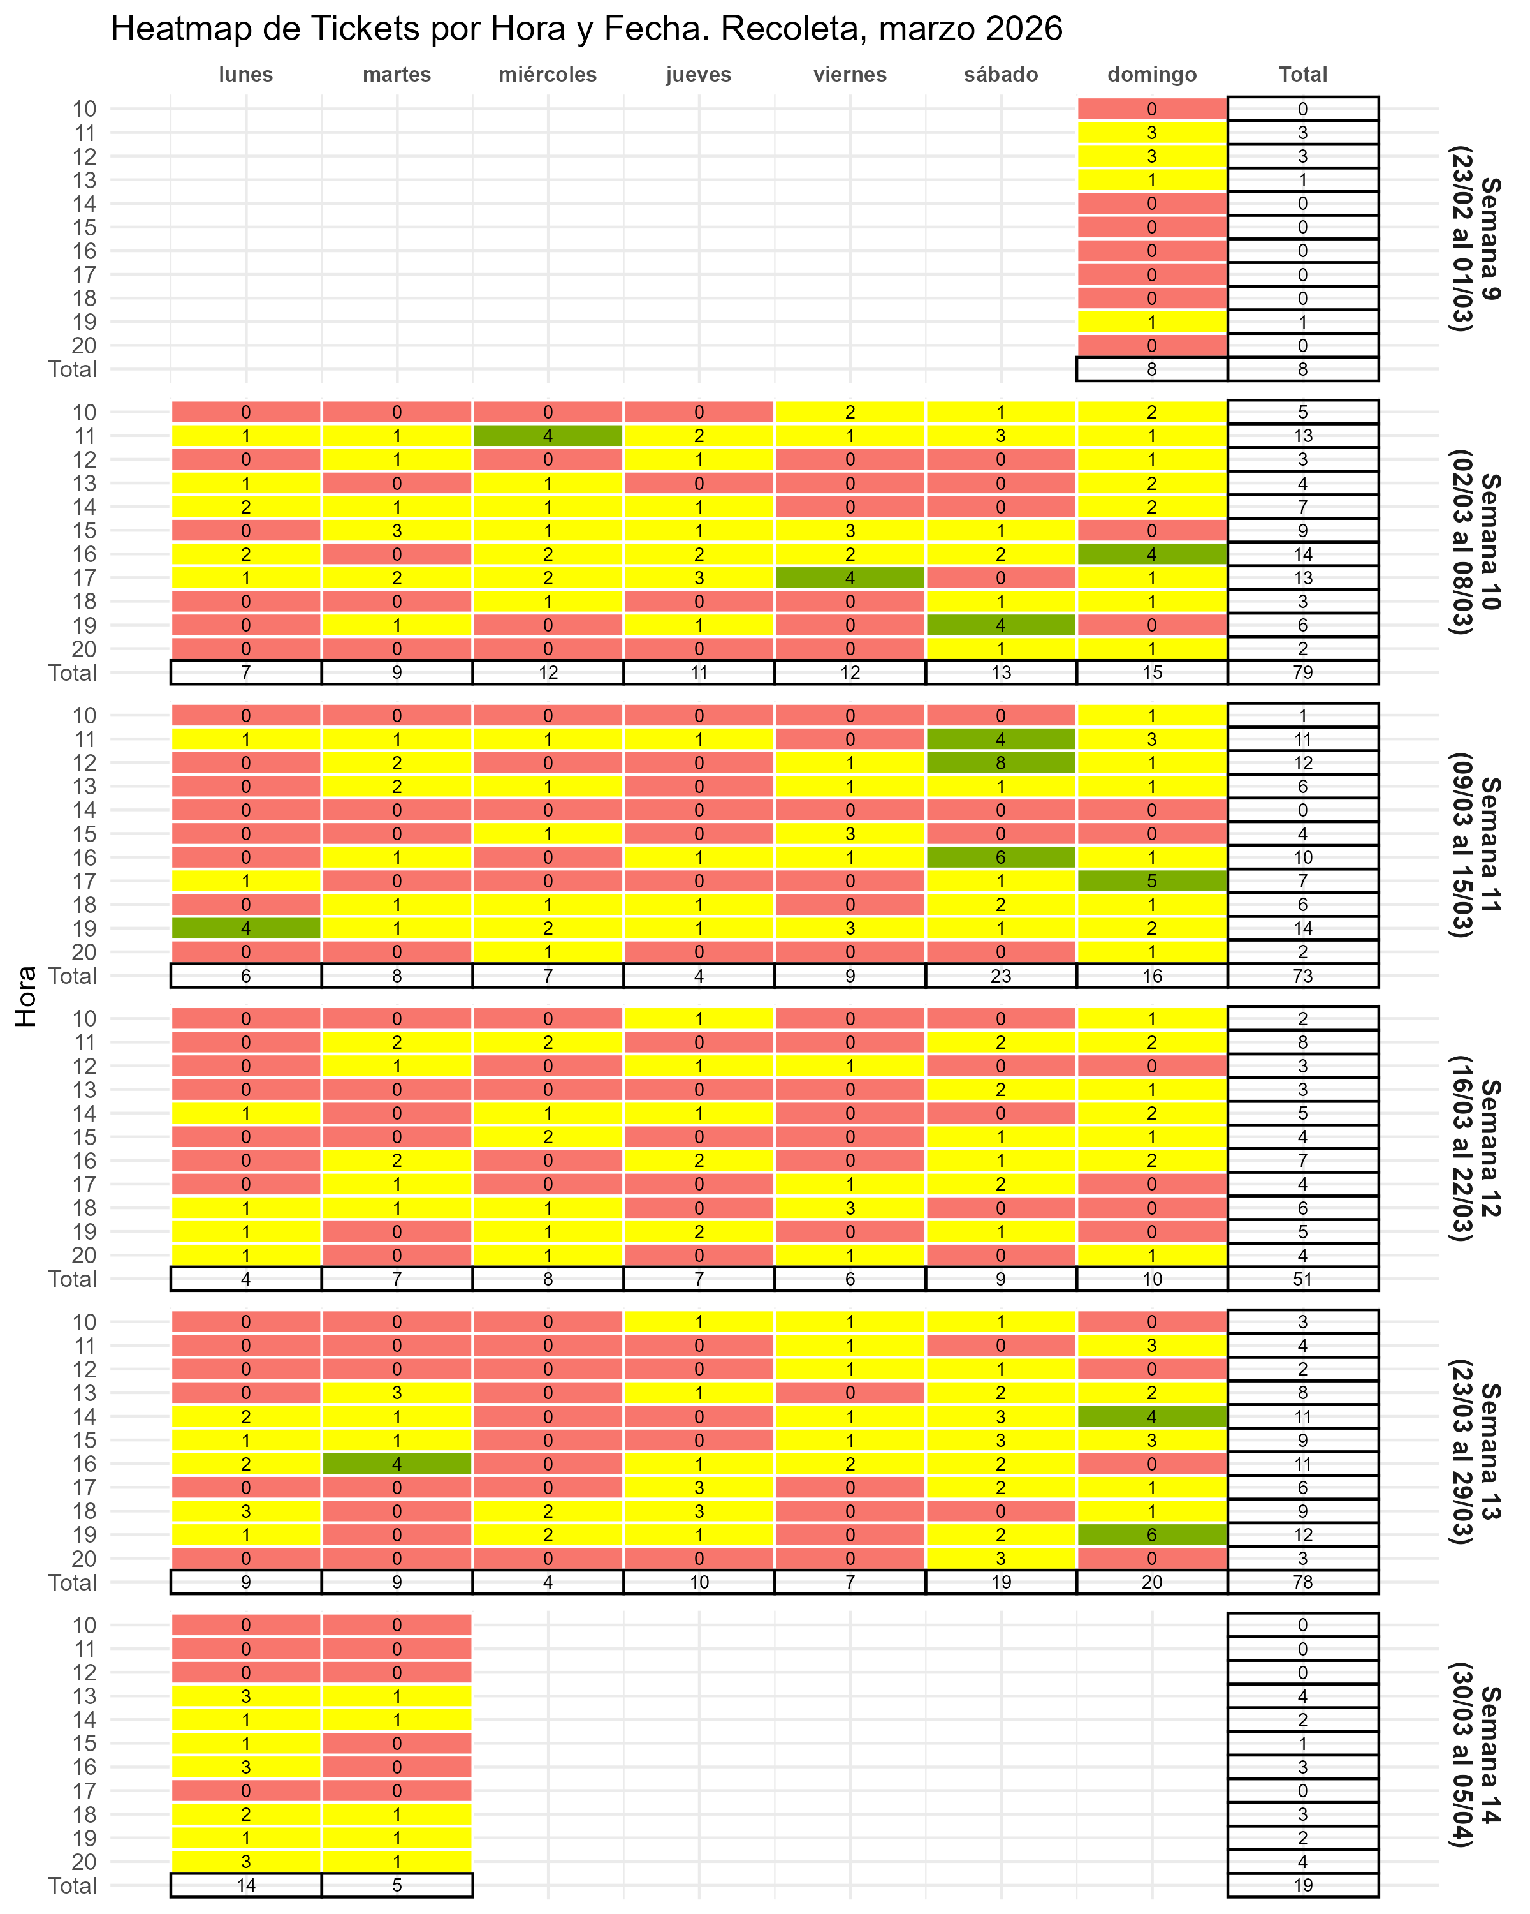

Gráfico fact por hora
